MEMORIA DE CALCULO
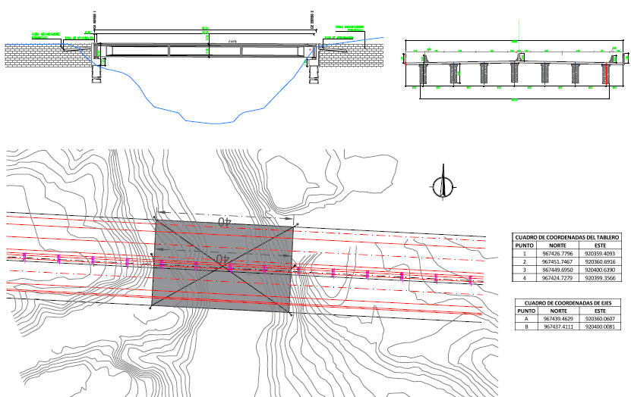
MEMORIA DE CALCULO CONSTRUCCIÓN DE NUEVO PUENTE SALSIPUEDES K2+040
Item | Descripción | Cantidad | Unidad | CANTIDAD | φ | m | ÁREAS |  |  | VOLUMEN |  |  |  | ACERO
 |  |  |  | Und | m | LONGITUD | L | A | ÁREA | LARGO | ANCHO | ALTURA | VOLUMEN | CUANTÍA Kg/m3 | Kg
 | CIMENTACIÓN PILOTES ESTRIBOS
8 | Acero de Refuerzo fy=420 Mpa, Para cimentaciones profundas(Pilotes, dados, etc) | 19,200.00 | kg | 14 | 1.4 |  |  |  |  |  |  | 9 | 194.0 | 80 | 15517
 | ESTRIBOS
10 | Acero De Refuerzo fy=420Mpa, Para Superestructuras Elevadas | 12,000.00 | kg | 2 |  |  |  |  |  | 1.7 | 25 | 2.1 | 178.5 | 80 | 14280
 | LOSA DE APROXIMACIÓN
13 | Acero De Refuerzo fy=420Mpa, Para Superestructuras Elevadas | 3,600.00 | kg | 2 |  |  |  |  |  | 3 | 25 | 0.3 | 45 | 80 | 3600
 | SUPERESTRUCTURA VIGAS POSTENSADAS
16 | Acero De Refuerzo fy=420Mpa, Para Superestructuras Elevadas | 39,816.00 | kg | 14 |  |  |  |  | 0.85 | 40 |  |  | 476 | 80 | 38080
17 | Acero Pre esfuerzo Tirantes Fpu=1860 Mpa (Sin Anclajes) | 7,560.00 | kg | 336 |  |  |  |  |  | 42 |  |  |  | 1.5 | 21168
 | TABLERO
20 | Acero De Refuerzo fy=420Mpa, Para Superestructuras Elevadas | 23,000.00 | kg | 1 |  |  |  |  |  | 40 | 25 | 0.25 | 250 | 80 | 20000
21 | Acero Preesfuerzo Fpu=1850 Mpa | 10.00 | kg | 1 |  |  |  |  |  |  |  |  |  |  | 10
 | ANDEN Y NEW JERSEY
24 | Acero de Refuerzo Fy=420 Mpa , Para Superestructuras Elevadas | 3,779.84 | kg |  |  |  |  |  |  |  |  |  | 34.272 | 80 | 2742
 | ACCESORIOS TABLERO
25 | Junta T-250 | 50.00 | ml | 2 |  | 50 | 25
26 | Apoyo Elastómero Tipo Agom | 14.00 | und | 14
27 | Baranda Y Pasamanos Metálico | 640.00 | kg | 2 |  | 40 |  |  |  |  |  |  |  | 8 | 640
 | PAVIMENTO
28 | Mezcla asfáltica tipo MDC2 | 140.00 | m3 | 1 |  |  |  |  |  | 100 | 25 | 0.1 | 250
 | TRANSPORTE
29 | Transporte Agregados Pétreos Y Escombros | 18,000.00 | m3/Km |  |  | 30 |  |  |  |  |  |  | 600
30 | Transporte Agregados Pétreos Y Escombros | 81,000.00 | m3/Km |  |  | 30 |  |  |  |  |  |  | 3,580.00
31 | Transporte Mezclas Asfálticas | 7,000.00 | m3/Km |  |  | 30 |  |  |  |  |  |  | 250.00

A. Total Costos Directos

B. AIU |  | 28%
TOTAL (A+B+C)

